モーションボード
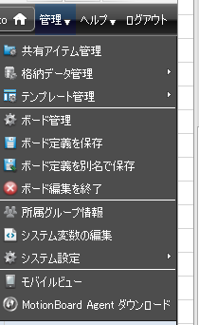
購買品管理・モーションボード操作手順
 | １．モーションボードへのログイン
 |  | （１）ＩＥを使用して以下のＵＲＬ(デモ環境)へ接続します。
 |  |  | https://mbdemo.sangyonci.info/motionboard/login

 |  | （２）モーションボードのログイン画面が表示されたら以下のユーザＩＤでログインします。
 |  |  | ユーザＩＤ |  | nse_user
 |  |  | パスワード |  | Nse_User1
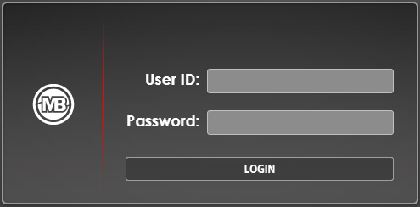

 | ２．調達品管理画面の表示
 |  | （１）［スタートナビ］画面でフォルダーエリアの「マイボード」フォルダーをクリックします。
 |  | 「購買品管理／一般弁」または「購買品管理／ブロワ」をクリックします。
 |  |  |  | 購買品管理／ブロワ画面
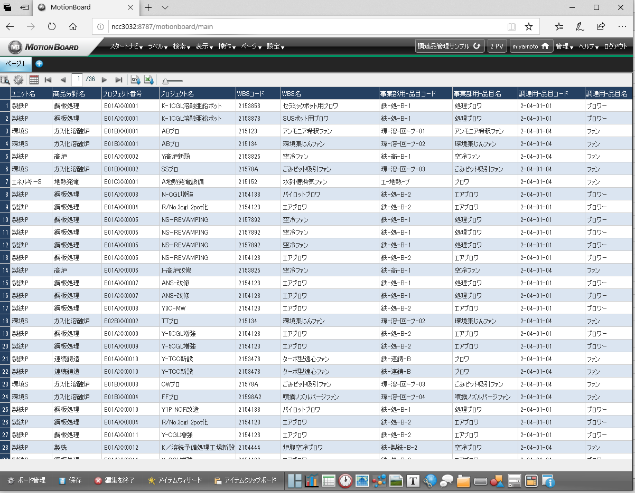

 | ３．基本的な画面操作
 |  | （１）左上部のメニュー説明
ボードメニュー

検索条件の設定

表示項目の選択
全体の拡大／縮小
表示の切替え
表示頁の選択
CSV/Excelダウンロード

 |  | ※ボードメニューの説明
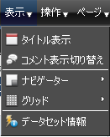
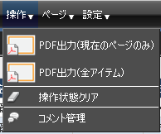

 |  | （２）表示項目の選択

 |  |  |  |  |  | 明細表に表示する項目を選択する。

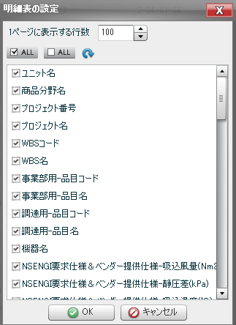

 |  | （３）検索条件の設定

 |  |  |  |  | 検索条件を設定する。
 |  |  |  |  | ※検索項目や検索条件を変更する場合は「ボード編集」にて設定を変更することが可能です。
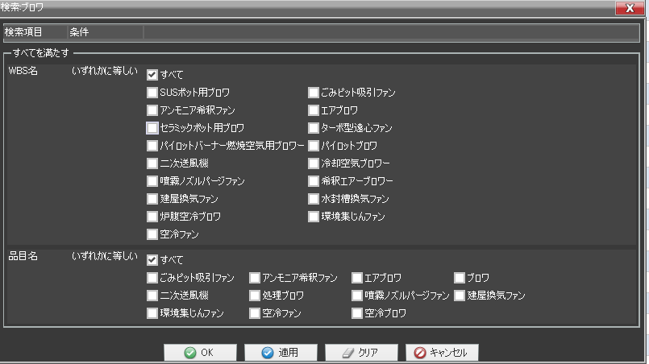

 | ４．ボード編集
 |  | （１）ボード編集モードとボード閲覧モード
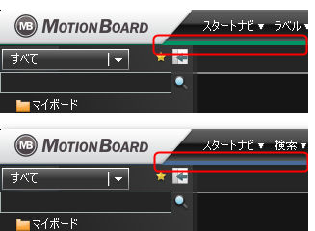

 |  | ボード編集モード

帯の色が異なる

 |  | ボード閲覧モード

 |  | （２）ボード編集モードの開始
 |  |  | ①下端メニューのボード管理アイコンをクリックする。

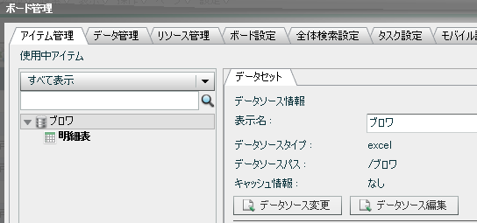
 |  |  | ②ボード管理画面の［アイテム管理］タブでデータソースを選択すると表示される［データセット］タブの
 |  |  | ［データソース編集］ボタンをクリックする。

 |  |  | ③データソースエディタで検索ボタンをクリックする。
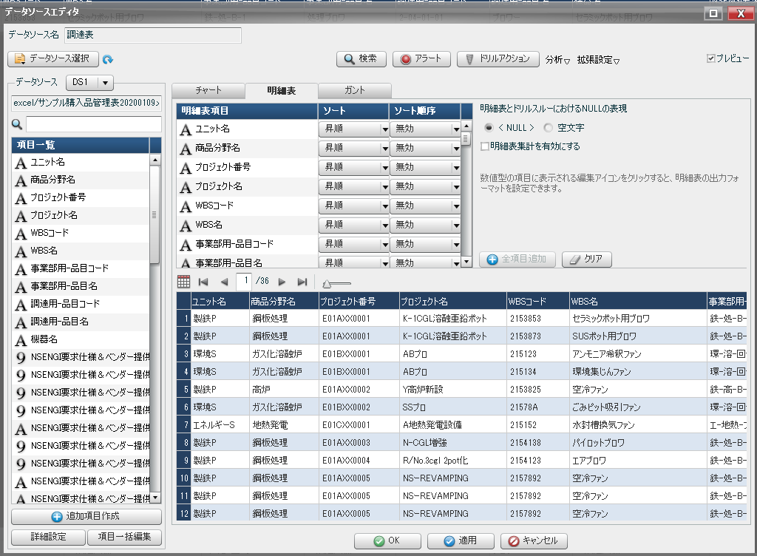

 |  | （２）検索条件項目の設定
 |  |  |  | 検索条件の対象項目を選び、検索比較条件を設定してOKボタンをクリックする。
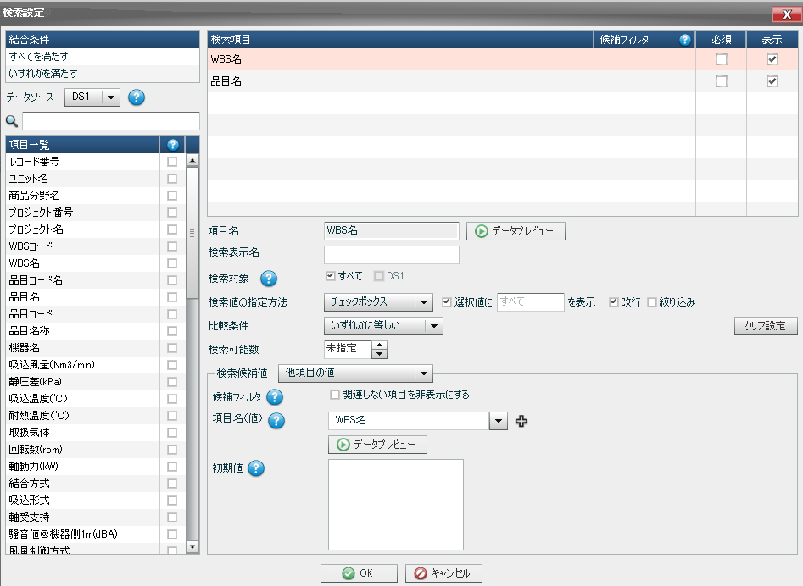

 |  | （３）ボード編集の保存と終了
 |  |  |  | 画面右上の管理から「ボード定義を保存」をクリックし、「ボード編集を終了」をクリックする。

PowerBI
購買品管理・ＰｏｗｅｒＢＩ操作手順
 | 新しいデータを定義する操作は別シートで解説します。
 | ここでは、定義したデータを使って分析する操作方法を説明します。

 | １．既存データを開く
 | （１）PowerBIの「最近のソース」から対象のデータを選択します。
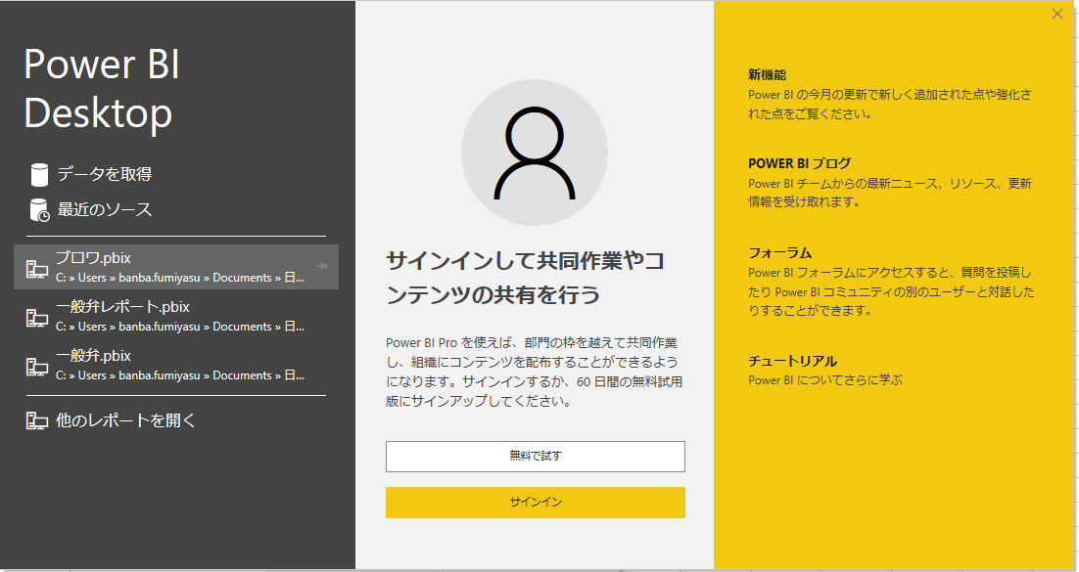

定義済のデータ

データのフィルタを指定
表やグラフ等を指定
 | （２）分析画面の操作
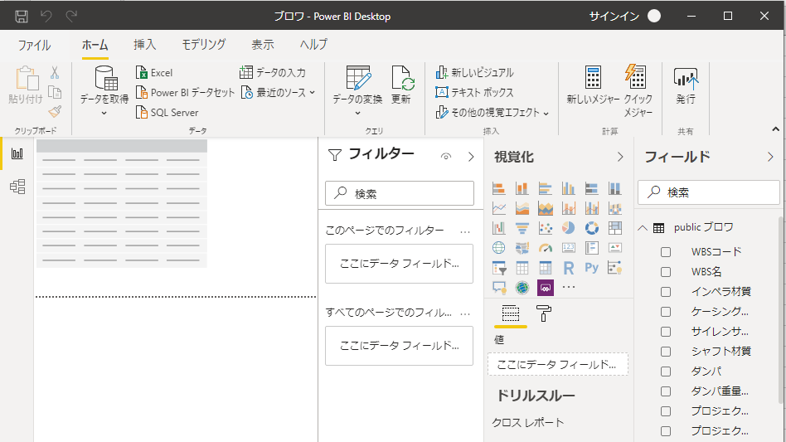

対象項目を指定

分析結果を表示する

 | ２．項目の検索方法
 |  | 検索したい項目のチェックボックスをクリックすると、データ部に項目の内容が表示されます。
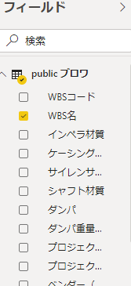
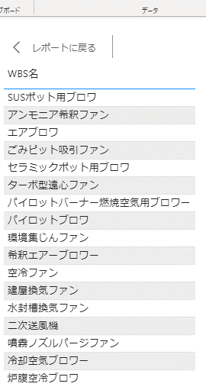
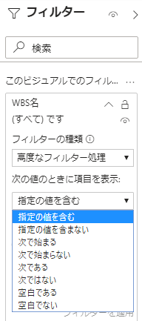

検索条件を設定することができる。

 | ３．複数の項目を一覧表示する方法
 |  | 複数の項目の関係を見たいときは、各項目のチェックボックスをクリックします。
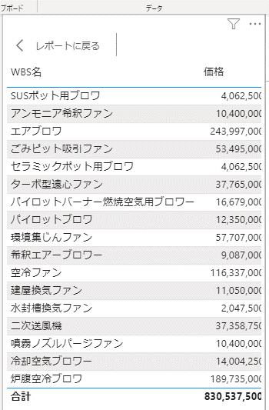

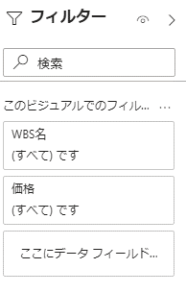

各項目の検索条件を設定する

 | ４．計算項目を追加する。
 |  | 項目同士の計算結果を追加することができます。（新しいメジャー、新しいクイックメジャー）

計算式を定義し、新しい項目を追加する

 |  | 例えば、WBS名ごとの価格合計を計算するにはクイックメジャーで以下の様に設定します。
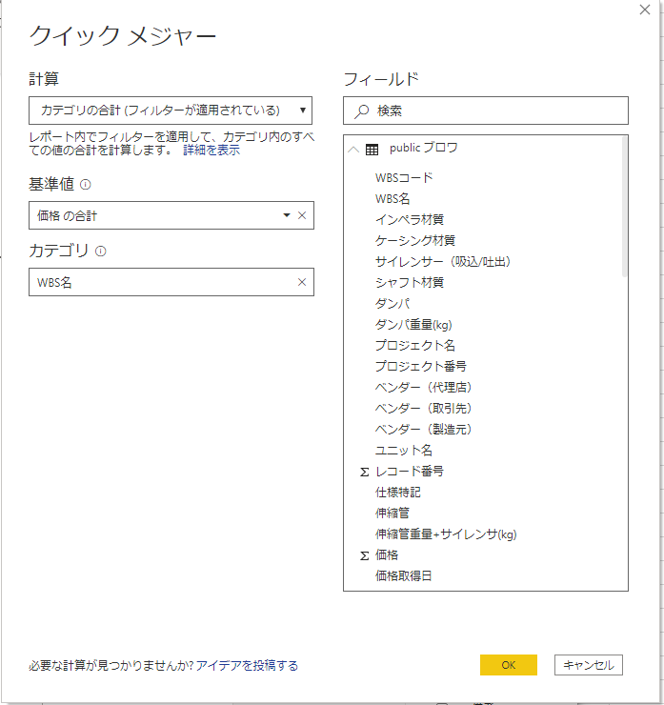

 | ５．日付計算項目の追加
 |  | 日付データから年を抽出するには、年を計算する「新しい列」を追加します。
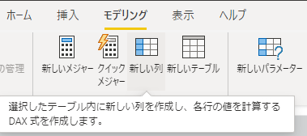

 |  | 列ツールを使用して日付から年を計算します。

ラベルを変更

日付データから年を計算する

 |  | フィールドの価格取得日と新しい列＝価格取得年を選択すると年ごとの価格対応表が表示されます。

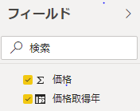
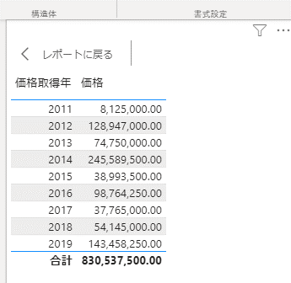

 | ６．項目の型変換
 |  | 文字テキスト項目を数値型へ変換するには、事前にインポートモードへ変更する必要があります。

 | ※インポートモードへの切替え方法
 | 左端のモデルアイコンをクリックし、プロパティの詳細にあるストレージモードをインポートモードへ変更します。
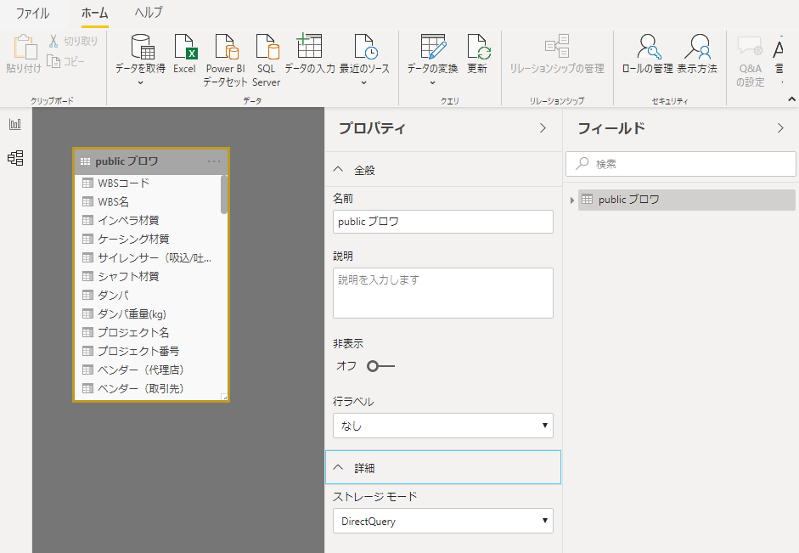

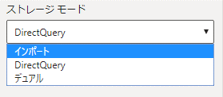

 |  | OKをクリックし、ストレージモードを変更します。
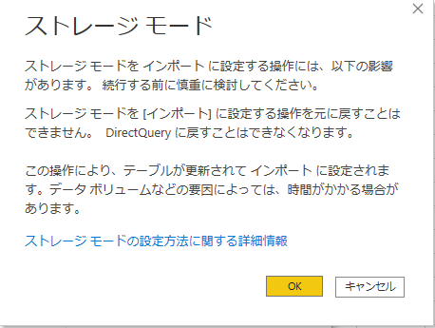

 |  | 元のレポート画面に戻ります。

 |  | ヘッダメニューのデータの変換をクリックします。

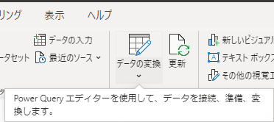
データの変換をクリックする
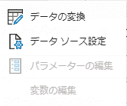

 |  | データの変換をクリックするとPowerQueryエディタが表示されます。

 |  | 例えば、出力[KW]の項目が文字テキスト型の場合、これを数値変換する事例を説明します。
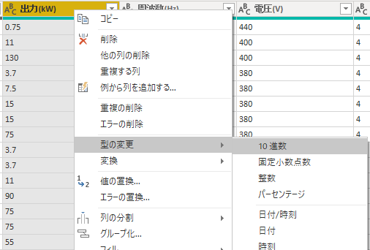

出力[KW]の項目で右クリックし、型の変更、10進数を
選択すると数値型へ変換できる

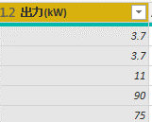
出力[KW]の項目が数値型へ変換された

 |  | 変更後に「閉じて適用」をクリックします。
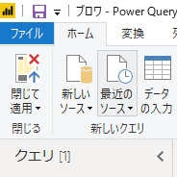

 |  | PowerBI画面へ戻って、列ツールにて数値型の書式を設定します。

 |  | フィールドで価格取得年と出力（KW)を選択すると、年毎の出力合計の対応表を表示できます。
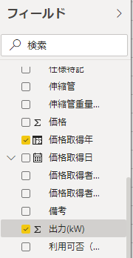
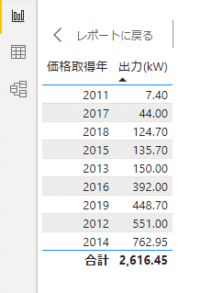

 | ７．ドリルダウン
 |  | ダリルダウンを行うにはグラフ表示において階層化した列が必要となります。
 |  | メニュー「モデリング」の「新しい列」をクリックします。
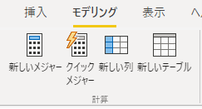

 |  |  | 列名を入力して改行します。

 |  |  | 更に「新しい列」をクリックする。計算式YEAR(を入力し、［記号を入力すると項目候補が表示されます。
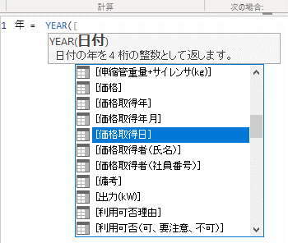

［を入力すると項目の候補一覧が表示される

 |  | 今、入力した「年」列を価格取得年月の項目の上へかぶせます。
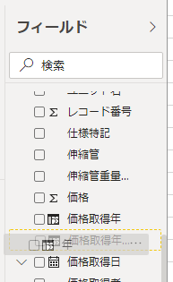

新しい列「年」を価格取得年月へドラグ＆ドロップすると階層が作成される

 |  | 価格取得年月の階層が作成されます。

 |  | 同様に新しい列「月 = MONTH([価格取得日]) 」を追加し、価格取得年月の階層を完成させます。
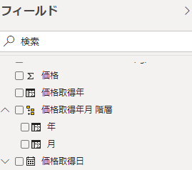

ドリルダウンに必要な階層を持った項目が登録できた

 |  | 視覚化のグラフ表示を選択します。
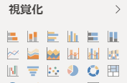

 |  | 価格取得年月と価格を選択すると対応関係を表示できます。
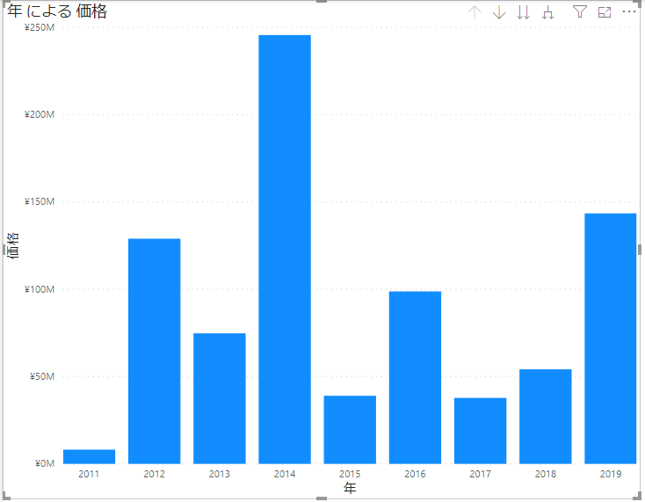
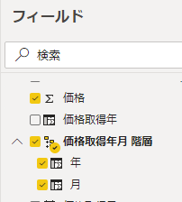

クリックするとダリルダウン可能となる

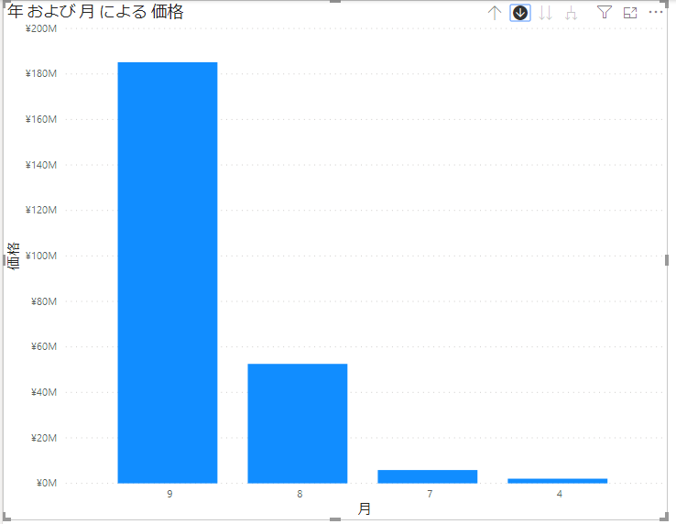

 | ８．大量データに対するフィルタ設定
 |  | 対象のデータベースが大量で、操作に支障が生じる場合はPowerQueryエディタで絞り込みを行います。
 |  | 例えば、対象データの取得日を特定日以降にすることで、扱うデータを絞り込むことができます。
PowerQueryエディタアイコンをクリックする
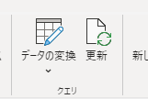

 |  | PowerQueryエディタ画面の絞り込み対象項目のフィルタ設定をクリックします。

項目のフィルタ設定を
行う。

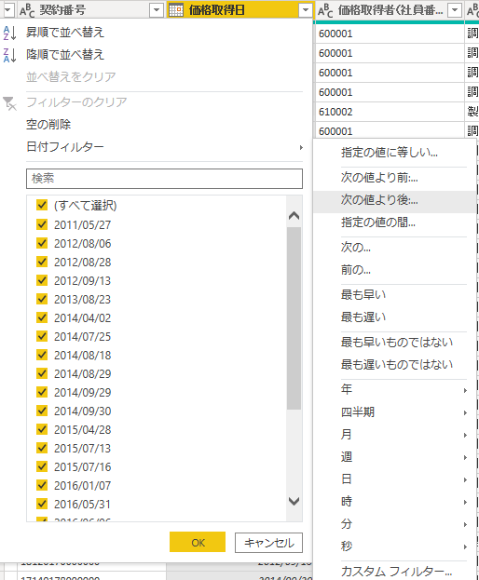

 |  |  |  | 絞り込み条件を設定します。

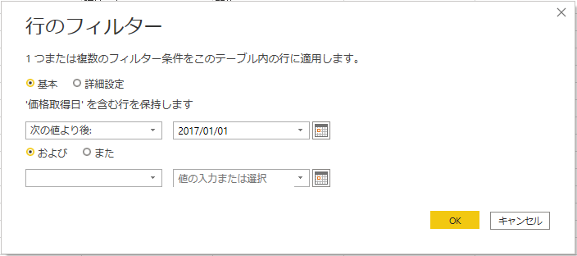

 |  | フィルターが設定されるので、閉じて適用をクリックします。
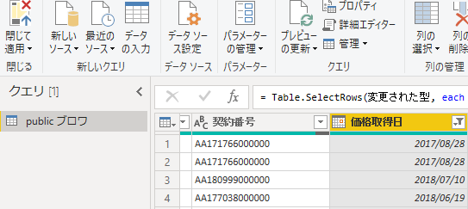
閉じて適用をクリックするとフィルタが適用される

 |  | 分析対象のデータが絞り込まれました。
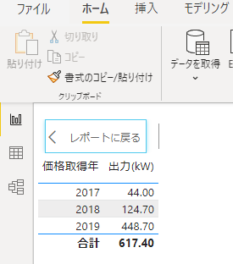

フィルタが適用され、扱うデータが絞られる

PowerBI（Excel)
ExcelシートをPowerBIで分析する方法
 | 購買品管理以外にもPowerBIは分析ツールとして有用です。
 | Excelファイルを分析する操作方法を以下、説明します。
 | １．PowerBIの入手方法
 | （１）PowerBI Desktopは誰でも無料で入手できます。以下のURLからダウンロード可能です。
 |  | https://powerbi.microsoft.com/ja-jp/downloads/

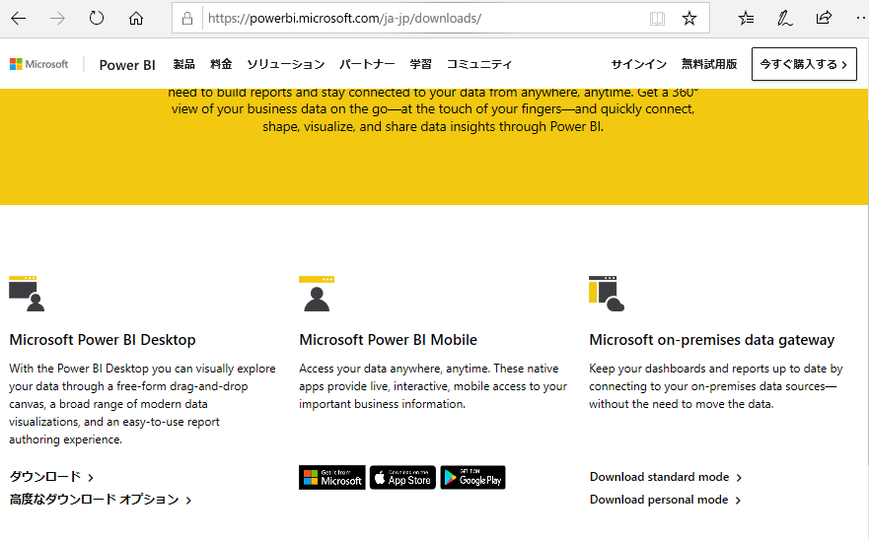

PowerBIのダウンロードをクリック

 | MicroSoft StoreからPowerBI Desktopがダウンロードできます。
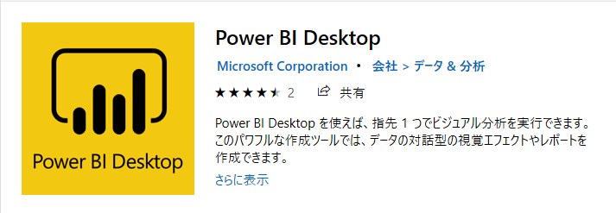

 | ２．Excelファイルの開き方
 | （１）データソースの取得
 |  | PowerBIを起動し、「データを取得」をクリックします。

新しいデータを取得する

 | （２）Excelを選択し、接続をクリックします。
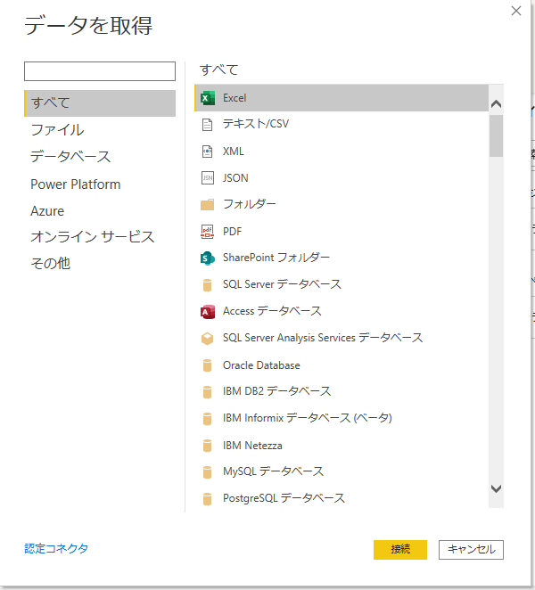

Excelを選択する

 | シートまたはテーブルを選択し、読み込みをクリックします。
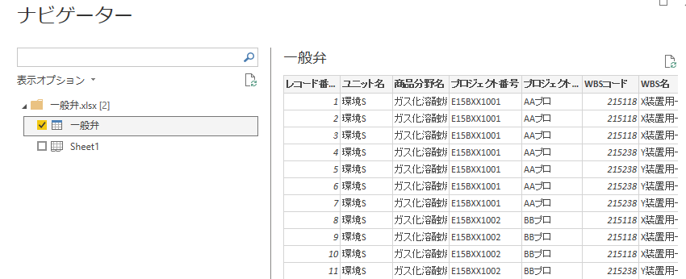

 | 以上で、Excelの読み込みが完了しました。以降の操作はＰｏｗｅｒＢＩ操作手順と同じです。

Excel登録マクロ
購買品管理・Excel登録マクロ操作手順
 | １．操作機能はダウンロードとアップロードです。
 | （１）ダウンロードボタン：対象マスタからデータをダウンロードします。右側に件数を表示します。修正する前に必ず最新版をダウンロードしてください。
 | （２）アップロードボタン：修正データをアップロードできます。修正方法は左端の編集指示に従います。

最新版データを取得する
修正データを登録する

接続するマスタのテーブル名

データの登録方法を指定する

ダウンロード開始ボタン
 | ２．ダウンロード機能
 | （１）ダウンロードの方法
 |  | ①テーブル名を確認して、ダウンロードボタンをクリックします。

ダウンロードした件数
データベースのテーブル名

 |  | ②誰かがkっ更新したデータを上書きしないよう、アップロードする前には必ずダウンロードして下さい。

 |  | ③ネットワークエラー
 |  |  | データベースと接続できないなどのネットワークエラーが発生しますと次のエラー表示します。
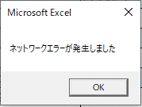

 | （2）データの内容
 |  | ①データの先頭項目はレコード番号です。レコード番号をキーにしてデータを修正します。

レコードは連番です。
新規登録時は自動的に一番大きな数字で登録します。
削除すると欠番になります。


 |  | ②データの最後の項目はデータの更新時刻です。単位はミリ秒です。

 | ２．アップロード機能
 | （１）アップロード方法
 |  | 編集指示の内容によりデータベースを更新します。

アップロードの開始ボタン

 |  | 同時に複数種類の編集が可能です。

 | （２）データの編集指示
 |  | A＝新規追加 |  | 行を新規追加します。レコード番号は一番大きい番号から連番で振られます。
 |  | U＝変更 |  | 行単位に置き換えられます。更新時刻がマスタの更新時刻より小さいときは、既に更新済とみなしエラーとなります。
 |  |  |  | その場合は最新データをダウンロードしてから再修正して下さい。
 |  | D＝削除 |  | 行単位に削除します。

 |  | 編集は行単位に１件ずつ処理されます。途中でエラーがあった場合は処理を停止します。処理済のデータは正常に登録されています。
 |  | 修正後に再びアップロードすると未処理のデータから処理していきます。
 |  | ただし、既に更新済のデータを更新しようとした場合は一旦ダウンロードしてから再修正して下さい。
 |  | この場合、処理済のデータは正常に更新されていますが、未処理のデータは全て修正前に戻ってしまいますので、再修正してください。

 |  |  | 更新済のデータを更新しようした場合のエラー表示


 | ３．初期設定
 |  | このマクロは外部データをODBCドライバを使って読み取ります。
 |  | 初めて使用する場合は事前にODBC設定を登録しておく必要があります。
 |  | ODBC設定には接続するデータベースのユーザ名やパスワードが登録されています。
 |  | 初回設定はデータの「その他のデータソース」から「データ接続ウィザード」を使用します。


データ接続ウィザードをクリックします

 |  | 登録済のODBC DSNを使用します。


登録済のODBC DSNを使用します。

